Sheet2
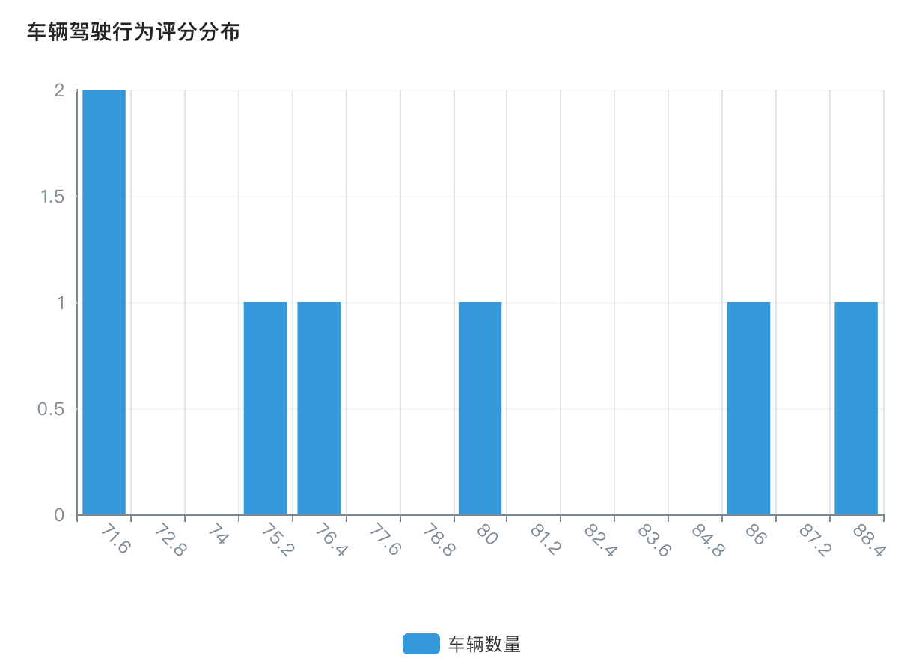
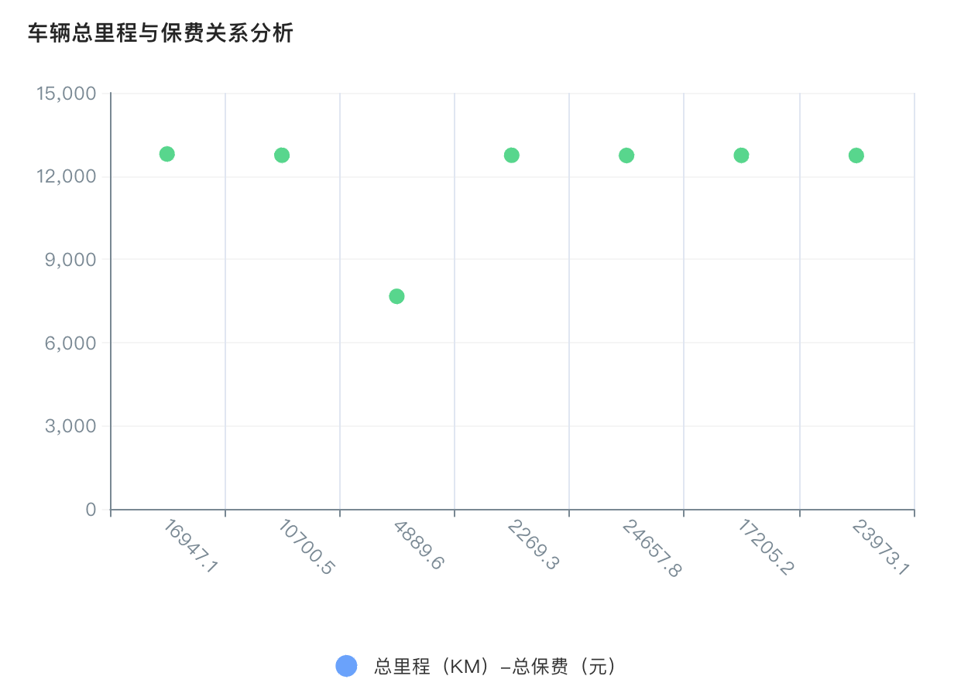
授权月份 | 授权车辆数 | 总保费（元）
Mar-26 | 6辆 | 76,531.40
Apr-26 | 2辆 | 15,337.44
May-26 | 4辆 | 55,278.85
合计 | 12辆 | 147,147.69

